Índice

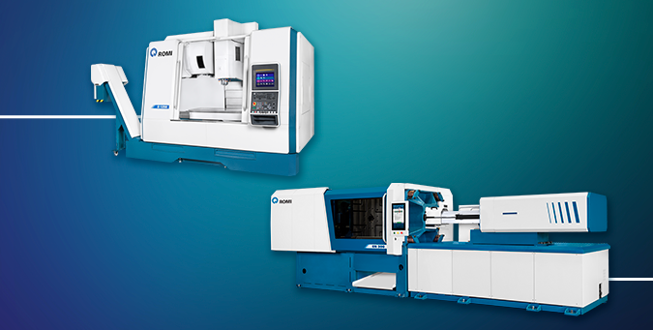

DEMONSTRAÇÕES FINANCEIRAS INDIVIDUAIS EM IFRS

Balanço Patrimonal Controladora
DRE Período Controladora (IFRS)
DRE Ano Fiscal Controladora (IFRS)

DEMONSTRAÇÕES FINANCEIRAS CONSOLIDADAS EM IFRS

Balanço Patrimonal Consolidado
DRE Período Consolidado (IFRS)
DRE Ano Fiscal Consolidado (IFRS)

ROMI S.A.
Relação com Investidores
dri@romi.com

Demonstração de Resultados

DRE Período, Controladora (IFRS)

Passivo - Controladora
Passivo - Consolidado

Balanço Patrimonial

